Hoja1
 |  | TEST DE RESISTENCIA

 | CON UN MONITOR DE ( FRECUENCIA CARDIACA MAGENE )

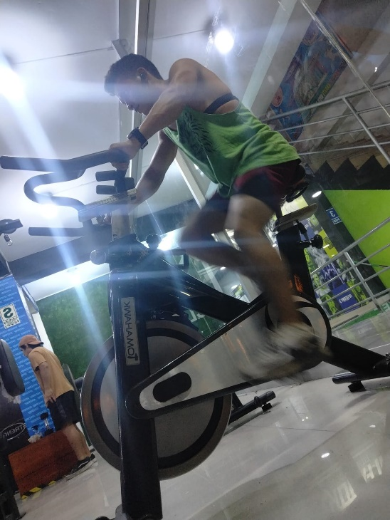
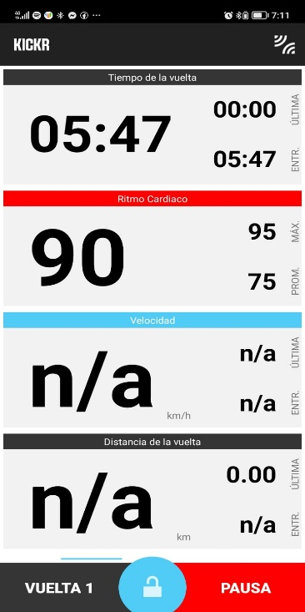
 |  |  |  | FRECUENCIA CARDIACA EN 85% a 92% ( VARIADO )

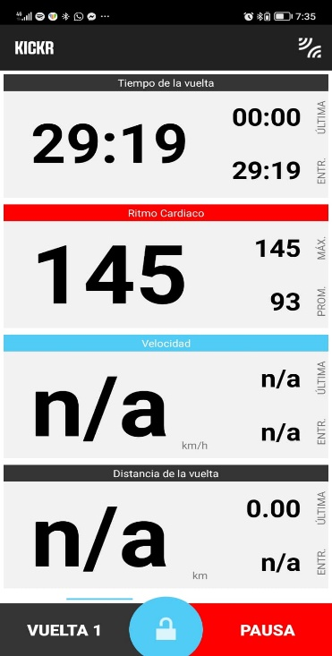
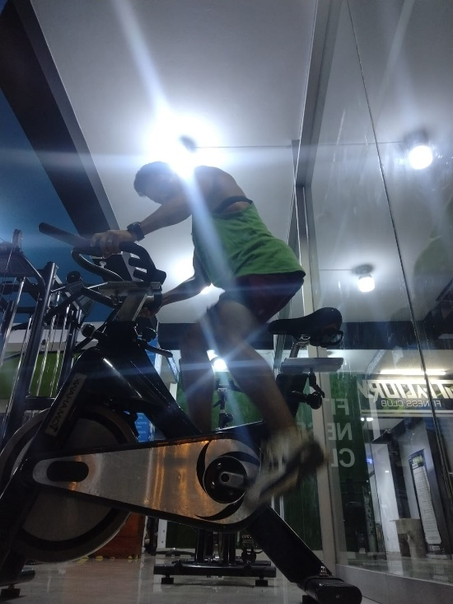

MAXIMO DE FRECUENCIA CARDIACA ALCANZADA FUE EL 145%

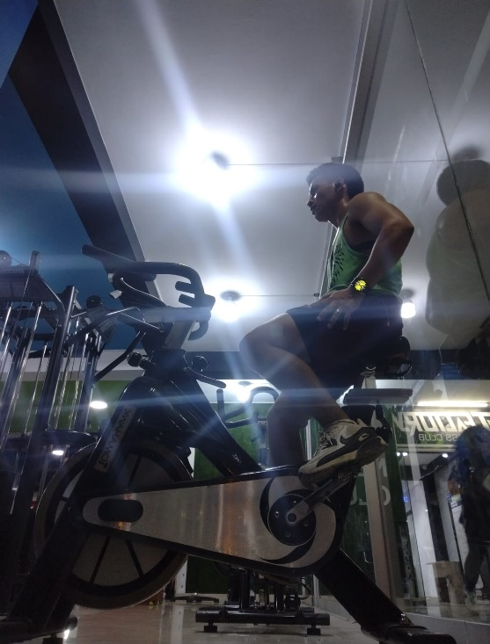
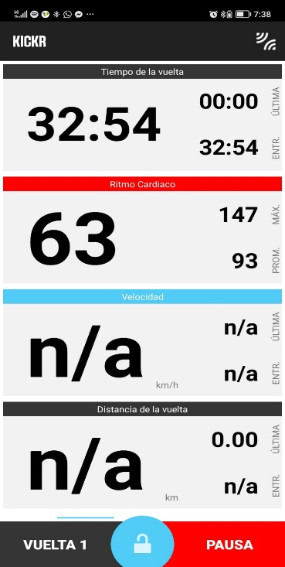

 |  |  |  | TIEMPO DE RECUPERACION FUE (3 mnt con 11 segd )

 |  |  | MODELO: RODRIGUEZ BAR ENRIQUE

